Chi tiết địa chất
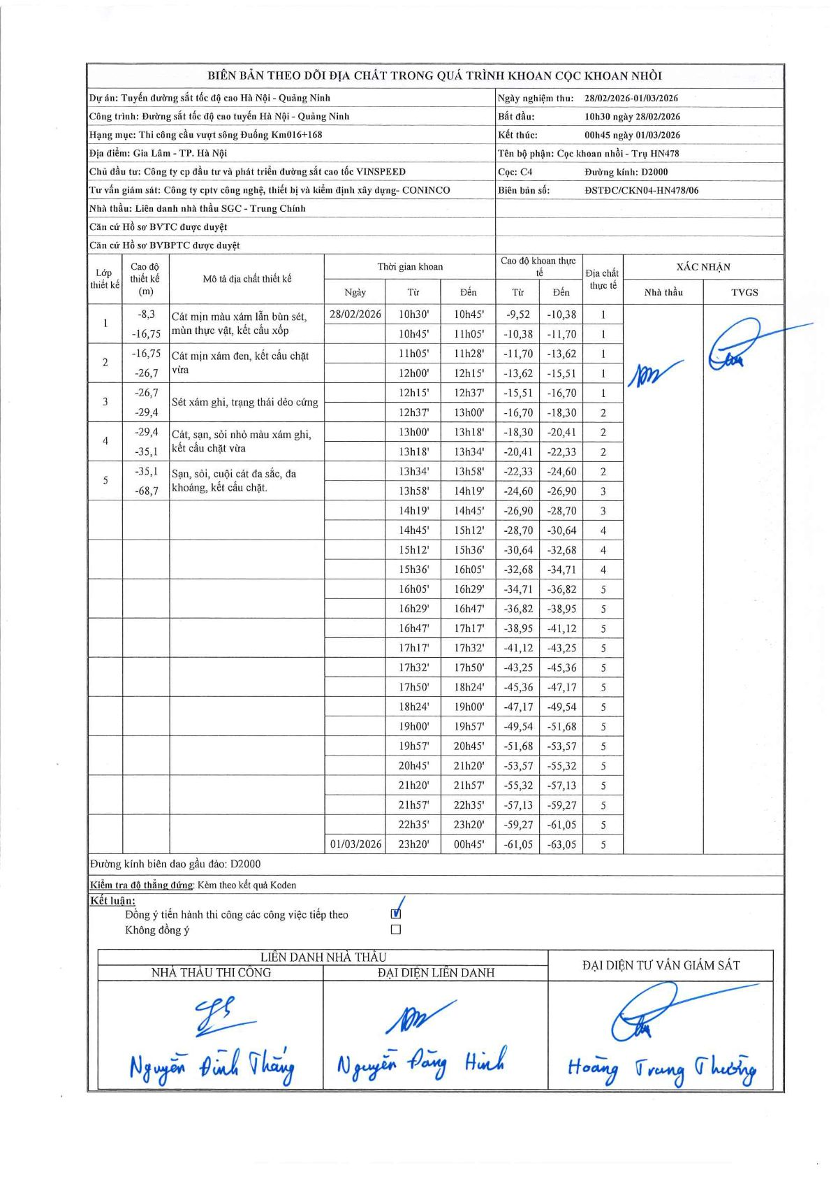
Dự án | Tuyến đường sắt tốc độ cao Hà Nội - Quảng Ninh
Hạng mục | Thi công cầu vượt sông Đuống Km016+168
Tên bộ phận | Cọc khoan nhồi - Trụ HN478
Số hiệu cọc | C4
Biên bản số | ĐSTĐC/CKN04-HN478/06
Đường kính | D2000
Bắt đầu thi công | 10:30 28/02/2026
Kết thúc thi công | 00:45 01/03/2026

Địa chất TT | Đường kính | Mô tả lớp thiết kế | Từ (h) | Đến (h) | Cao độ từ | Cao độ đến | T.Gian (h) | Dài (m) | V (m/h) | Ghi chú
1 | D2000 | Cát mịn màu xám lẫn bùn sét, mùn thực vật, kết cấu xốp | 10h30 28/02/2026 | 10h45 28/02/2026 | -9.52 | -10.38 | 0.25 | 0.86 | 3.44
1 | D2000 | Cát mịn màu xám lẫn bùn sét, mùn thực vật, kết cấu xốp | 10h45 28/02/2026 | 11h05 28/02/2026 | -10.38 | -11.7 | 0.33 | 1.32 | 3.96
1 | D2000 | Cát mịn màu xám lẫn bùn sét, mùn thực vật, kết cấu xốp | 11h05 28/02/2026 | 11h28 28/02/2026 | -11.7 | -13.62 | 0.38 | 1.92 | 5.01
1 | D2000 | Cát mịn màu xám lẫn bùn sét, mùn thực vật, kết cấu xốp | 12h00 28/02/2026 | 12h15 28/02/2026 | -13.62 | -15.51 | 0.25 | 1.89 | 7.56
1 | D2000 | Cát mịn màu xám lẫn bùn sét, mùn thực vật, kết cấu xốp | 12h15 28/02/2026 | 12h37 28/02/2026 | -15.51 | -16.7 | 0.37 | 1.19 | 3.25
2 | D2000 | Cát mịn xám đen, kết cấu chặt vừa | 12h37 28/02/2026 | 13h00 28/02/2026 | -16.7 | -18.3 | 0.38 | 1.6 | 4.17
2 | D2000 | Cát mịn xám đen, kết cấu chặt vừa | 13h00 28/02/2026 | 13h18 28/02/2026 | -18.3 | -20.41 | 0.3 | 2.11 | 7.03
2 | D2000 | Cát mịn xám đen, kết cấu chặt vừa | 13h18 28/02/2026 | 13h34 28/02/2026 | -20.41 | -22.33 | 0.27 | 1.92 | 7.2
2 | D2000 | Cát mịn xám đen, kết cấu chặt vừa | 13h34 28/02/2026 | 13h58 28/02/2026 | -22.33 | -24.6 | 0.4 | 2.27 | 5.68
3 | D2000 | Sét xám ghi, trạng thái dẻo cứng | 13h58 28/02/2026 | 14h19 28/02/2026 | -24.6 | -26.9 | 0.35 | 2.3 | 6.57
3 | D2000 | Sét xám ghi, trạng thái dẻo cứng | 14h19 28/02/2026 | 14h45 28/02/2026 | -26.9 | -28.7 | 0.43 | 1.8 | 4.15
4 | D2000 | Cát, sạn, sỏi nhỏ màu xám ghi, kết cấu chặt vừa | 14h45 28/02/2026 | 15h12 28/02/2026 | -28.7 | -30.64 | 0.45 | 1.94 | 4.31
4 | D2000 | Cát, sạn, sỏi nhỏ màu xám ghi, kết cấu chặt vừa | 15h12 28/02/2026 | 15h36 28/02/2026 | -30.64 | -32.68 | 0.4 | 2.04 | 5.1
4 | D2000 | Cát, sạn, sỏi nhỏ màu xám ghi, kết cấu chặt vừa | 15h36 28/02/2026 | 16h05 28/02/2026 | -32.68 | -34.71 | 0.48 | 2.03 | 4.2
5 | D2000 | Sạn, sỏi, cuội cát đa sắc, đa khoáng, kết cấu chặt. | 16h05 28/02/2026 | 16h29 28/02/2026 | -34.71 | -36.82 | 0.4 | 2.11 | 5.27
5 | D2000 | Sạn, sỏi, cuội cát đa sắc, đa khoáng, kết cấu chặt. | 16h29 28/02/2026 | 16h47 28/02/2026 | -36.82 | -38.95 | 0.3 | 2.13 | 7.1
5 | D2000 | Sạn, sỏi, cuội cát đa sắc, đa khoáng, kết cấu chặt. | 16h47 28/02/2026 | 17h17 28/02/2026 | -38.95 | -41.12 | 0.5 | 2.17 | 4.34
5 | D2000 | Sạn, sỏi, cuội cát đa sắc, đa khoáng, kết cấu chặt. | 17h17 28/02/2026 | 17h32 28/02/2026 | -41.12 | -43.25 | 0.25 | 2.13 | 8.52
5 | D2000 | Sạn, sỏi, cuội cát đa sắc, đa khoáng, kết cấu chặt. | 17h32 28/02/2026 | 17h50 28/02/2026 | -43.25 | -45.36 | 0.3 | 2.11 | 7.03
5 | D2000 | Sạn, sỏi, cuội cát đa sắc, đa khoáng, kết cấu chặt. | 17h50 28/02/2026 | 18h24 28/02/2026 | -45.36 | -47.17 | 0.57 | 1.81 | 3.19
5 | D2000 | Sạn, sỏi, cuội cát đa sắc, đa khoáng, kết cấu chặt. | 18h24 28/02/2026 | 19h00 28/02/2026 | -47.17 | -49.54 | 0.6 | 2.37 | 3.95
5 | D2000 | Sạn, sỏi, cuội cát đa sắc, đa khoáng, kết cấu chặt. | 19h00 28/02/2026 | 19h57 28/02/2026 | -49.54 | -51.68 | 0.95 | 2.14 | 2.25
5 | D2000 | Sạn, sỏi, cuội cát đa sắc, đa khoáng, kết cấu chặt. | 19h57 28/02/2026 | 20h45 28/02/2026 | -51.68 | -53.57 | 0.8 | 1.89 | 2.36
5 | D2000 | Sạn, sỏi, cuội cát đa sắc, đa khoáng, kết cấu chặt. | 20h45 28/02/2026 | 21h20 28/02/2026 | -53.57 | -55.32 | 0.58 | 1.75 | 3
5 | D2000 | Sạn, sỏi, cuội cát đa sắc, đa khoáng, kết cấu chặt. | 21h20 28/02/2026 | 21h57 28/02/2026 | -55.32 | -57.13 | 0.62 | 1.81 | 2.94
5 | D2000 | Sạn, sỏi, cuội cát đa sắc, đa khoáng, kết cấu chặt. | 21h57 28/02/2026 | 22h35 28/02/2026 | -57.13 | -59.27 | 0.63 | 2.14 | 3.38
5 | D2000 | Sạn, sỏi, cuội cát đa sắc, đa khoáng, kết cấu chặt. | 22h35 28/02/2026 | 23h20 28/02/2026 | -59.27 | -61.05 | 0.75 | 1.78 | 2.37
5 | D2000 | Sạn, sỏi, cuội cát đa sắc, đa khoáng, kết cấu chặt. | 23h20 28/02/2026 | 00h45 01/03/2026 | -61.05 | -63.05 | 1.42 | 2 | 1.41

ẢNH BIÊN BẢN GỐC

